Hoja1
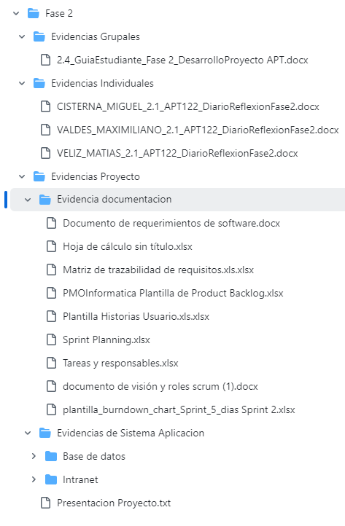
Documentos | Estado | Tipo de estado | Color
Apellido_Nombre_2.1_APT122_DiarioReflexionFase2.docx por estudiante |  | Listo
2.6 GuiaEstudiante_Fase 2_ Informe Final Proyecto APT.docx |  | Pendiente
2.4_GuiaEstudiante_Fase 2_DesarrolloProyecto APT.docx
PLANILLA DE EVALUACION FINAL FASE 2
Presentacion Proyecto
Evidencias de documentacion
Evidencias de sistema (Aplicación Base de datos)

